（記載例）評価点チェックシート
実施している取組内容にチェックをすると自動で合計点が算出されます。合計点数に間違いがないか、ご確認ください。
また、申請する区分に必要な点数があるか確認してください。
実施している取組内容にチェックしてください。
環境配慮を主体としたSDGs達成に向けた取組及び評価点 |  |  |  |  |  |  | 合計点 | 13
 |  |  |  |  |  |  | （内訳）①環境配慮に関する項目 | 12
 |  |  |  |  |  |  | ②その他の項目 | 1

項目 | 細目 | 評価点 |  | 取組内容 |  | 取組内容補記欄 | 添付資料 | 得点
3 生活環境 | (1)大気環境や水環境などへの配慮 | 1 | FALSE | 大気や水などの生活の保全に関し、法令の数値規定より厳しい自主的な数値目標を設定し、取組を実施している。 |  | 関連する法令： 上記法令の数値規定： 自主的な数値目標 ： | 〇自主的な数値目標が記載された資料（データ） | 0
4 環境教育 | (1)環境保全に関する教育の実施 | 1 | FALSE | 従業員に定期的な環境教育を行っている。（e-ラーニング含む） |  | 研修の頻度：年 回 | 〇従業員教育を実施していることがわかる資料（データ） （研修資料、教育記録の写し、社内掲示板やメール等での情報配信の事例など） | 1
 |  |  | FALSE | 教育記録を作成している。 |  | ー
 |  |  | TRUE | 従業員に環境保全に関する情報を配布又は配信している。（月１回以上） |  | 配布・配信の頻度：月１回
補記欄に記載がある場合には記入してください。
6 水資源 | (1)節水の取組 | 1 | FALSE | 節水こまや節水型トイレを導入している。 |  | ー | 〇添付資料シート ►設備の導入がわかる写真を添付 | 1
 |  |  | TRUE | トイレに擬音装置を導入している。 |  | ー
 |  |  | FALSE | 自動水栓を導入している。 |  | ー
水色のセルは資料（データ）の提出が必要になります。
提出方法について、（提出例）資料（データ）をご確認ください。
 | (2)水の有効利用 | 1 | FALSE | 貯留タンクの設置などにより、雨水を有効利用している。 |  | ー | 〇添付資料シート ►導入設備および雨水・中水の使用用途がわかるよう記載 | 0
 |  |  | FALSE | 工程内で発生する洗浄水などを中水処理し、有効利用している。 |  | ー
7 新エネルギーなど | (1)太陽光発電など | 2 | FALSE | 太陽光発電システムを導入し、自家消費している。 |  | ー | 〇添付資料シート ►導入設備の詳細を記載の上、設備の写真を添付 | 0
 |  |  | FALSE | 風力発電システムを導入し、自家消費している。 |  | ー
 |  | 1 | FALSE | 上記に加え、蓄電池を導入するなど、最大限自家消費するとともに、停電時などの非常用電源としても活用している。 |  | ー |  | 0
緑色のセルは添付資料シートの作成が必要になります。
作成について、（記載例）添付資料シートをご確認ください。
添付資料シートは1シートにつき10項目まで記載できます。
足りない場合はシートをコピーして使用してください。
 |  | 2 | FALSE | バイオマス発電などのその他再生可能エネルギーを導入している。 |  | ー |  | 0
 | (2)新エネルギーシステム | 2 | FALSE | コージェネレーションシステムや燃料電池などの新エネルギーシステムを導入している。 |  | ー |  | 0
 | (3)再生可能エネルギー電力の購入 | 1 | FALSE | 太陽光や風力などの再生可能エネルギーで発電された電力を購入している。 |  | ー | 〇購入実績がわかる資料（データ） （電気料金の請求書、契約書等）（1か月分） | 0
 |  | 1 | FALSE | 上記について、再生可能エネルギー比率50％以上となっている。 |  | 再エネ比率： ％ | 〇事業所全体の購入量割合がわかる資料（データ） （同月における全体の電力購入量、再エネ電力購入量） | 0
11(a) 自然共生 | (1)敷地内緑化（屋上緑化、壁面緑化の面積を含む） | 1 | FALSE | 屋上緑化、壁面緑化、緑のカーテンのいずれかを実施している。 |  | ー | 〇添付資料シート ►設備の導入がわかる写真を添付 | 0
 |  |  | FALSE | 敷地面積の10％以上20％未満の緑化を実施している。 |  | 緑化面積： ㎡ 敷地面積： ㎡ 緑化率： ％ | 〇緑化部分がわかるもの （敷地の図面等）
 |  | 2 | FALSE | 敷地面積の20％以上の緑化を実施している。 |  |  |  | 0
 | (2)水循環の確保 | 1 | FALSE | 事業所内に透水性舗装、浸透マス、浸透性側溝等の雨水浸透施設を設置している。 |  | ー | 〇添付資料シート ►設備の導入がわかる写真を添付 | 0
 |  |  | FALSE | 事業所内に保水性舗装などを実施している。 |  | ー
11(b)建築物 | (1)建築物の環境配慮 | 2 | FALSE | CASBEE名古屋において、Aランク以上の評価で届出をしている。 |  | ー | 〇CASBEE名古屋の評価結果（データ） | 0
 |  | 1 | FALSE | CASBEE名古屋において、B＋ランクの評価で届出をしている。 |  | ー |  | 0
12(a)リサイクルの推進 | (1)用紙の削減、ペーパーレス化 | 1 | TRUE | 両面コピー、縮小コピー、使用済み用紙の裏紙利用などによる全社的な紙の使用量削減を実施している。 |  | ー | 〇添付資料シート ►取組を具体的に記載した上、取組がわかる写真を添付 | 1
同細目の取組を複数行っている場合、添付資料は
いずれか一つを提出いただければ結構です。
 |  |  | TRUE | FAXをパソコンに取り込み、必要なものだけを印刷している。 |  | ー
 |  |  | TRUE | 電子決裁、電子掲示板、会議資料の電子化などによる全社的なペーパーレス化を実施している。 |  | ー
 | (2)古紙の分別回収など | 1 | TRUE | 新聞・雑誌・段ボール・OA用紙のほか、雑がみ（チラシ、紙箱など）、機密書類を分別している。 |  | ー | 〇添付資料シート ►取組を具体的に記載した上、取組がわかる写真を添付 | 1
 | (3)事務用品・文具のリユースなど | 1 | TRUE | 事務用品・文具の適切な管理、使用済み封筒などの再利用を行っている。 |  | ー | 〇添付資料シート ►取組を具体的に記載した上、取組がわかる写真を添付 | 1
 | (4)食品ロスの削減 | 1 | FALSE | 社員食堂などでの食べきりなどの呼びかけ・実践をしている。 |  | ー | 〇添付資料シート ►取組を具体的に記載した上、取組がわかる写真を添付 | 0
 |  |  | FALSE | フードドライブを実施している。 |  | ー
 |  |  | FALSE | 事業活動から発生する食品ロスの削減に取り組んでいる。(食品関連事業者） |  | ー
 |  |  | FALSE | 「食べ残しゼロ協力店」に登録している。（飲食店、宿泊施設） |  | ー
 |  |  | FALSE | その他 |  | ー
 | (5)生ごみのリサイクル | 2 | FALSE | 生ごみ資源化施設への搬入を実施している。 |  | ー | 〇添付資料シート ►取組内容について施設への搬入過程がわかるように記載 | 0
 |  |  | FALSE | 生ごみ処理機などによる処理を実施している。 |  | ー | 〇添付資料シート ►設備の導入がわかる写真を添付
 | (6)自社製品、販売品の回収 | 2 | FALSE | 使用済み自社製品の回収、リサイクルシステムを導入している。 |  | ー | 〇添付資料シート ►回収、リサイクルシステムの詳細がわかるように記載 | 0
 |  |  | FALSE | 紙パック、食品トレイ、アルミ缶、スチール缶、ペットボトルなどの店頭回収を実施している。 |  | ー
 | (7)輸送時の廃棄物の削減 | 1 | FALSE | 通い箱・袋（繰り返し使用する梱包材）を導入している。 |  | ー | 〇添付資料シート ►取組を具体的に記載した上、取組がわかる写真を添付 | 0
 |  |  | FALSE | 梱包材の構造の改良、簡素化によって梱包材使用量を削減している。 |  | ー
 |  |  | FALSE | 発泡スチロール箱などの梱包材をリサイクルしている。 |  | ー
 | (8)その他発生抑制、リサイクルの取組 | 1 | FALSE | 使い捨て製品・容器包装の購入・使用を削減している。 |  | ー | 〇添付資料シート ►取組内容について、その運用方法も含めて具体的に記載 | 0
 |  |  | FALSE | 製造工程において、廃棄物の発生を抑え、発生したものはリサイクルしている。 |  | ー
 |  |  | FALSE | 製品のライフサイクル全般にわたって、環境への影響を考慮した企画・設計を行っている。 |  | ー
 |  |  | FALSE | せん定枝、落ち葉又は廃食用油をリサイクルしている。 |  | ー
 |  |  | FALSE | その他 |  | ー
12(b)グリーン購入 | (1)環境ラベル商品などの購入、使用 | 1 | FALSE | OA用紙や文房具類について、グリーン購入をしている。 |  | ー | 〇添付資料シート ►取組を具体的に記載した上、購入事例がわかる写真（エコマーク等のついた商品等）を添付 | 0
 |  |  | FALSE | 衣料品、OA機器、事務用機器などのグリーン購入をしている。 |  | ー
 |  | 1 | FALSE | グリーン購入について、購入基準・購入リストなどを作成している。 |  | ー | 〇購入基準、購入リスト等の資料（データ） | 0
 | (2)環境に配慮した建設資材の利用 | 1 | FALSE | 「環境物品等の調達の推進に関する基本方針」（グリーン購入法）の公共工事に関する分野にかかる資材の利用を公共工事以外でも積極的に実施している。（公共工事などでグリーン購入法による資材の利用が指定されている場合を除く。） |  | ー | 〇公共工事以外で「環境物品等の調達の推進に関する基本方針」（グリーン購入法）の公共工事に関する分野にかかる資材を利用したことが分かる資料（データ） | 0
12(c)フェアトレード | (1)フェアトレードを取り入れた事業活動の実施 | 1 | TRUE | フェアトレード商品を販売又は購入している。 |  | ー | 〇添付資料シート ►対象商品の詳細等を記載した上、購入事例がわかる写真（認証マーク等のついた商品等）を添付 | 1
 |  | 2 | FALSE | 自らの製品に国際フェアトレード認証を取得している。 |  | ー | 〇認証書等の写し（データ） （製品は全てでなく一例のみで構いません） | 0
13(a)自転車利用 | (1)自動車利用の抑制 | 1 | FALSE | マイカー通勤を社内規定で禁止又は制限している。 |  | ー | 〇添付資料シート ►取組の詳細について、その運用方法も含めて具体的に記載 | 0
 |  |  | FALSE | 通勤や業務において、公共交通機関又は自転車利用を促進している。 |  | ー
 |  |  | FALSE | 社用車を削減している、又は所有を廃止した。 |  | ー
 |  |  | FALSE | カーシェアリングを利用している。 |  | ー
 |  |  | FALSE | テレワークやウェブ会議などを行い、移動を削減している。 |  | ー
 | (2)エコドライブの推進 | 1 | FALSE | 車両ごとに燃費を管理している。 |  | ー | 〇管理表の写し（データ） （管理表はすべての車両ではなく一例のみで構いません） | 0
 |  |  | FALSE | 定期的にエコドライブの講習を実施している。 |  | 講習の頻度：年 回 | 〇講習資料（データ）
 |  | 1 | FALSE | エコドライブマイスターを設置している。 |  | マイスターの人数： 人 | 〇認定証の写し（データ） | 0
 | (3)次世代自動車の導入 | 2 | FALSE | 次世代自動車を保有している。 （次世代自動車は、電気、天然ガス、ハイブリッド、プラグインハイブリッド、クリーンディーゼル自動車、燃料電池自動車、車両総重量3.5ｔ超のポスト新長期規制以降適合ディーゼル車など） | 次世代自動車保有台数が全保有台数の50%以上 | ①自動車の全保有台数： 台 ②次世代自動車の台数： 台 次世代自動車の割合： ％（②/①×100） | 〇左記事項がわかる車両リスト等（データ） ※自動車登録番号又は車両番号、型式、燃料の種類を記載したもの | 0
 |  | 1 | FALSE |  | 次世代自動車を保有しており、その保有台数が50%未満 |  |  | 0
 | (4)環境に配慮した輸配送 | 1 | FALSE | 他社との共同輸配送、モーダルシフトなど効率的な輸送をしている。 |  | ー | 〇添付資料シート ►取組の詳細について、運用方法も含めて具体的に記載 | 1
 |  |  | TRUE | 宅配便再配達防止に取り組んでいる。 |  | ー
13(b)省エネルギー | (1)日常的な省エネルギー対策の実施 | 1 | FALSE | エコスタイルなどにより、空調温度の適正化を実施している。 （空調使用時の室温の目安は夏28度、冬20度） |  | ー | 〇添付資料シート ►取組の詳細について、運用方法も含めて具体的に記載 | 1
 |  |  | TRUE | 照明ランプ、空調フィルターの掃除を定期的に実施している。 |  | ー
 |  |  | TRUE | 不用照明の消灯を全社的に実施している。 |  | ー
 |  |  | FALSE | その他、日常管理による省エネルギーを実施している。 |  | ー
 | (2)省エネルギー推進体制の確立 | 1 | FALSE | 省エネルギー推進組織を設置している。 |  | ー | 〇組織・体制図、担当者名簿など（データ） | 0
 |  |  | FALSE | 各部署ごとに省エネ（環境）担当者を配置している。 |  | ー
 |  |  | FALSE | エネルギー使用実績をグラフ化するなど、従業員に周知している。 |  | ー | 〇添付資料シート ►取組の詳細を記載の上、取組がわかる写真を添付
 | (3)高効率な省エネルギー機器の導入 | 1 | FALSE | LED照明を導入している。 |  | ー | 〇添付資料シート ►取組の詳細を記載の上、取組がわかる写真を添付 | 0
 |  |  | FALSE | 廊下やトイレなどの照明に人感センサーを導入している。 |  | ー
 |  |  | FALSE | 屋外照明に人感センサーやタイマーなどを導入している。 |  | ー
 |  |  | FALSE | 省エネタイプの誘導灯を導入している。 |  | ー
 |  |  | FALSE | 複層ガラスなどにより、建物の断熱強化をしている。 |  | ー
 |  |  | FALSE | その他、省エネルギー機器を導入している。 |  | ー
 |  | 1 | FALSE | 上記（LED照明、屋内の人感センサー、複層ガラス）のうち事業所の設備の半数以上で実施している項目がある。 |  | 該当機器の種別： 全体に占める割合： ％ | 〇設備設置状況のわかる図面等（データ） | 0
 | (4)製品開発・生産プロセス改善 | 2 | FALSE | 環境に配慮した製品開発をするためのガイドラインを策定している。 |  | ー | 〇ガイドライン（データ） | 0
 |  |  | FALSE | 工程の短縮化・連続化・熱のカスケード利用などを実施している。 |  | ー | 〇添付資料シート ►取組の詳細について、運用方法も含めて具体的に記載
 | (5)電力の平準化 | 1 | FALSE | デマンド監視装置などを利用してピークカットをしている。 |  | ー | 〇添付資料シート ►設備の導入がわかる写真を添付 | 0
 |  |  | FALSE | ピークシフトのための取組を実施している。 |  | ー | 〇添付資料シート ►取組の詳細について、運用方法も含めて具体的に記載
 | (6)その他省エネルギー対策 | 1 | FALSE | 空調の室外機を定期的に清掃している。 |  | ー | 〇添付資料シート ►取組の詳細について、定期実施の頻度や設定温度等を含めて具体的に記載 | 0
 |  |  | FALSE | コンプレッサーのエアー漏れを定期的にチェックしている。 |  | ー
 |  |  | FALSE | 電気式給湯器や便座の設定温度を季節ごとに調節している。 |  | ー
 |  | 1 | TRUE | サーキュレーターや扇風機等を使用し、室内温度が一定になるような取組を実施している。 |  | ー | 〇添付資料シート ►取組の詳細を記載の上、取組がわかる写真を添付 | 1
 |  |  | FALSE | その他 |  | ー
13(c)環境管理 | (1)ISO14001又は50001の認証取得 | 6 | FALSE | ISO14001または50001認証を取得している。 |  | ISO14001取得日： 年 月 日 ISO50001取得日： 年 月 日 | 〇審査登録証の写し（データ） | 0
 | (2)エコアクション21の認証取得 | 6 | FALSE | エコアクション21認証を取得している。 |  | 認証取得日： 年 月 日 | 〇審査登録証の写し（データ） | 0
 | (3)環境管理システムの導入（ ISO14001、50001、エコアクション21認証を取得されていない事業所に限ります。）
 | (ア)実績集計 | 1 | FALSE | 電気、ガス等の使用量などの実績データを1年分以上集計している。 |  | □電気 □ガス □水道 □廃棄物 □紙 □自動車燃料 □その他（ ） | 〇直近年における年間集計データ（データ） | 0
 | (イ)削減目標 | 1 | FALSE | 電気、ガス等の使用量について、前年度比何％削減などの削減目標を立てている。 |  | □電気 □ガス □水道 □廃棄物 □紙 □自動車燃料 □その他（ ） | 〇削減目標がわかる資料（データ） | 0
 | (ウ)取組手順 | 1 | FALSE | 環境に関する取組手順を決め、定期的に取組内容や削減目標の見直しを実施している。 |  | ー | 〇取組手順がわかる資料（データ） | 0
 | (4)環境報告書の作成など | 2 | FALSE | エネルギー使用量などの実績が入った環境報告書の作成、配布、ホームページでの公表、環境会計の導入、開示をしている。 | 左記の取組について、申請事業所が主体になって実施している。 | ー | 〇環境報告書（データ） | 0
 |  | 1 | FALSE |  | 左記の取組について、申請事業所は関与しているが、本社などが主体になって実施している。 | ー |  | 0
13(d)COOL CHOICE（デコ活含む） | (1)COOL CHOICE（デコ活含む）の取組実施 | 1 | TRUE | COOL CHOICE（デコ活含む）へ賛同登録している。 |  | ー | 〇COOL CHOICE賛同証明書の写し（データ）又はデコ活宣言に賛同していることが分かるもの（データ） | 1
13(e)カーボン・オフセット | (1)カーボン・オフセットの取組実施 | 2 | FALSE | J-クレジットなどのクレジット制度を利用して、カーボン・オフセットの取組を実施している。 |  | ー | 〇クレジット購入証明の写し（データ） | 0
14,15(a)海洋プラスチック | (1) プラスチックの削減 | 1 | FALSE | ワンウェイのプラスチックの使用を削減している。 |  | ー | 〇添付資料シート ►対象物および削減方法等がわかるように具体的に記載 | 0
 |  | 1 | FALSE | 製品やサービスで使用するプラスチックを紙や木材などの生分解可能な素材に代替している。 |  | ー | 〇添付資料シート ►製品・サービスの内容、代替素材等を含め具体的に記載 | 0
14,15(ｂ)生物多様性 | (1) 事業活動と生物多様性の関わりの認識 | 1 | FALSE | 原料調達や廃棄物の排出など、事業活動が生物多様性に影響を与えることに配慮する必要があることを環境方針に掲げるなど、従業員が認識を共有している。 |  | ー | 〇環境方針のわかる資料、従業員教育の資料等（データ） | 0
 | (2) 生物多様性に配慮した事業活動の実施 | 1 | FALSE | 生物多様性に配慮した製品（森林認証や漁業認証などを取得した製品）、サービスを販売又は購入している。 |  | ー | 〇添付資料シート ►対象製品等の詳細を含め具体的に記載した上、購入・販売事例がわかる写真（認証マーク等のついた商品等）を添付 | 1
 |  |  | TRUE | 国内産木材を積極的に利用している。 |  | ー | 〇添付資料シート ►取組の詳細について使用用途を含めて具体的に記載
 |  |  | FALSE | 事業所内にビオトープなどを設置している。 |  | ー | 〇添付資料シート ►設備の導入がわかる写真を添付
 | (3) 生物多様性に配慮した認証の取得 | 2 | FALSE | 自らの製品に森林認証や漁業認証などを取得している。 |  | ー | 〇認証書等の写し（データ） （製品は全てでなく一例のみで構いません） | 0
17(a)社会貢献活動の実施 | (1)一般的な取組 | 1 | FALSE | 地域における清掃活動を実施している。 |  | ー | 〇添付資料シート ►活動の頻度・場所・参加人数等を含め具体的に記載 | 0
 |  |  | FALSE | 環境NPOなどへの寄付、支援を行っている。 |  | ー | 〇添付資料シート ►寄付・支援の内容やその相手、頻度等を含め具体的に記載
 | (2)社会への波及性の大きな取組 | 2 | FALSE | 環境に関する支援・公開講座などを主体となって実施している。 |  | ー | 〇添付資料シート ►支援や講座の内容、対象者、頻度等を含め具体的に記載 | 0
 |  |  | FALSE | 環境に関連したパンフレットなどを作成し、一般に配布している。 |  | 配布方法： | 〇作成したパンフレット（データ）
 | (3)本市の環境施策への協力 | 1 | TRUE | なごや環境大学で講座を運営している。 |  | 講座名：今こそ始めよう！SDGs・環境に配慮した事業活動 | 添付資料は不要です。 | 1
...

(記載例) 添付資料シート
 | 1/10 |  | 2/10 |  | 3/10 |  | 4/10 |  | 5/10 |  | 6/10 |  | 7/10 |  | 8/10 |  | 9/10 |  | 10/10
ゴール・項目 | 6 水資源 | ゴール・項目 | 12(a)リサイクルの推進 | ゴール・項目 | 12(a)リサイクルの推進 | ゴール・項目 | 12(a)リサイクルの推進 | ゴール・項目 | 12(c)フェアトレード | ゴール・項目 | 13(a)自動車利用 | ゴール・項目 | 13(b)省エネルギー | ゴール・項目 | 13(b)省エネルギー | ゴール・項目 | 14.15(b)生物多様性 | ゴール・項目
細目 | (1) | 細目 | (1) | 細目 | (2) | 細目 | (3) | 細目 | (1) | 細目 | (4) | 細目 | (1) | 細目 | (6) | 細目 | (2) | 細目
「ゴール・項目」及び「細目」は、評価点チェック
シートに記載されているものを選択してください。
評価点チェックシートの添付資料が、水色セルになっている取組が該当になります
評価点チェックシートの添付資料で、詳細や具体的な取組の記載を求めている取組は、取組説明欄に記載してください。
１シートにつき、10項目まで記載できます。
足りない場合は、シートをコピーして使用してください。
取組の説明 |  | 取組の説明 | 片面印刷のコピー用紙について、情報漏えいの危険性がないものは裏面を再度コピ―用紙として利用をしている。また、両面印刷を心掛けるよう周知をしている。 | 取組の説明 | 新聞、雑誌、雑紙、段ボール、機密文書、紙パック等分別を行っている。 | 取組の説明 | 書類等が送られてきた封筒を庁内の文書交換袋として使用している。 | 取組の説明 | 啓発物品を作成する際に、フェアトレード商品で作成するようにしている。 | 取組の説明 | 事務用品等購入する際は、再配達が発生しないよう開庁日や開庁時間に配達がされるよう時間指定をしている。 | 取組の説明 | 打合せスペースにおいて、使用時以外は電気を消している。また、消すように周知している。 | 取組の説明 | 冷暖房設備の近くにサーキュレーターを置き、執務室全体の空気を回し室温が一定になるようにしている。 | 取組の説明 | 事務用机や打合せスペースの机、パーテーションに、名古屋市の水源地である長野県木祖村の間伐材を使用している。 | 取組の説明
評価点チェックシートの添付資料で、写真の提出を求めている取組は、写真の貼り付けと、その写真の説明を記載してください。
写真 | 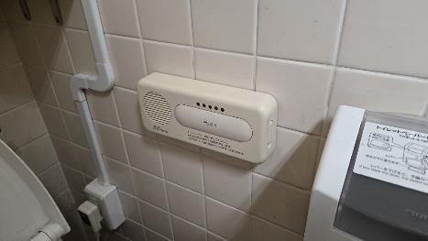 | 写真 | 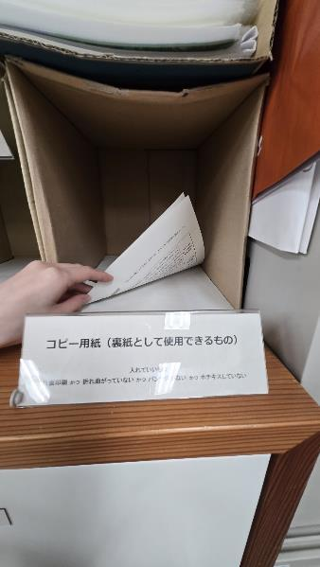 | 写真 |  | 写真 | 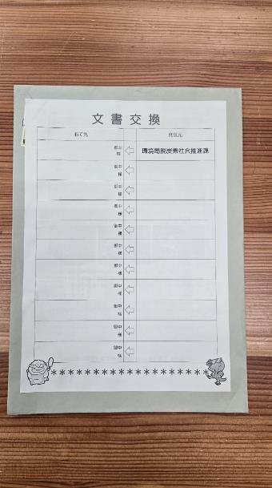 | 写真 | 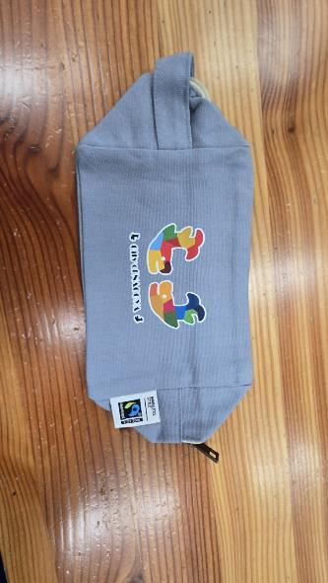 | 写真 |  | 写真 | 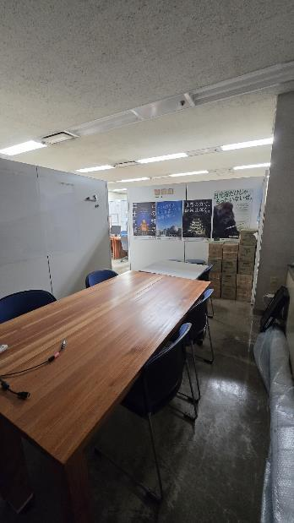 | 写真 | 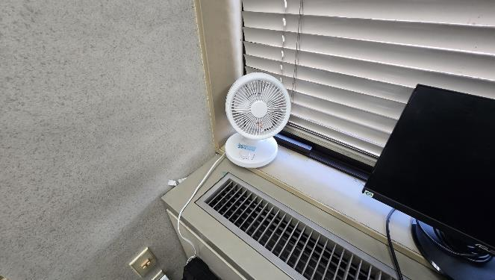 | 写真 |  | 写真

写真の説明 | お手洗いに設置している擬音装置の写真 | 写真の説明 | 片面印刷されたものの内、裏面を再度コピ―用紙として利用をできるものを置いている場所 | 写真の説明 | 新聞、チラシ、パンフレット、裏紙として使用できない用紙を分別している写真 | 写真の説明 | 文書交換として使用している封筒の写真 | 写真の説明 | フェアトレードコットンを使用した、啓発物品（ポーチ）の写真 | 写真の説明 |  | 写真の説明 | 打合せスペースを使用していない時の写真 | 写真の説明 | 空調吹出口に設置したサーキュレーター | 写真の説明 |  | 写真の説明

（提出例）資料（データ）
注意点
・評価点チェックシートの添付資料が、水色セルになっている取組が該当になります。
・複数の添付資料データがある場合には、フォルダにまとめて提出してください。
（メール提出の場合は適宜ZIP形式等に圧縮したうえで送付してください）
・ファイル名は、該当する取組内容が分かるよう、評価点チェックシートに記載のある
項目及び細目にしてください。

